slmon
PETA KONDISI STASIUN
14 Desember 2024, Pukul 12:00 WIB
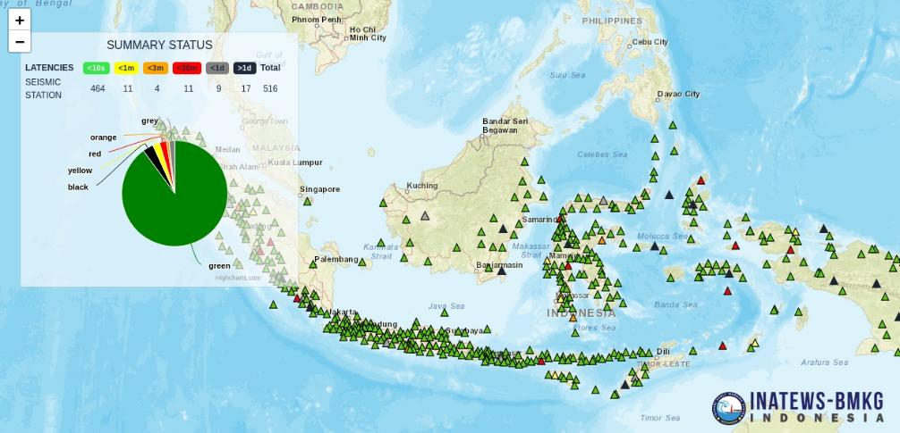

 | Petugas on Duty, | Jakarta, 14 Desember 2024
 |  | Mengetahui,

 | Fajar Tri Haryanto
 |  | __________________________

